028A1 CURVAS 0-2M
A. DATOS DEL ESTABLECIMIENTO Y USUARIO
INSTITUCIÓN DEL SISTEMA | UNICÓDIGO |  | ESTABLECIMIENTO DE SALUD |  |  | NÚMERO DE HISTORIA CLÍNICA ÚNICA |  | NÚMERO DE ARCHIVO

PRIMER APELLIDO |  | SEGUNDO APELLIDO |  |  | PRIMER NOMBRE |  | SEGUNDO NOMBRE |  | SEXO | NO. HOJA

A. CURVAS DE CRECIMIENTO DE FENTON (NIÑOS)
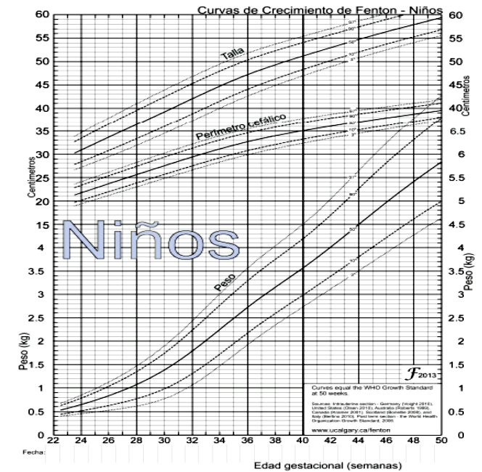

B. CURVAS DE CRECIMIENTO DE FENTON (NIÑAS)
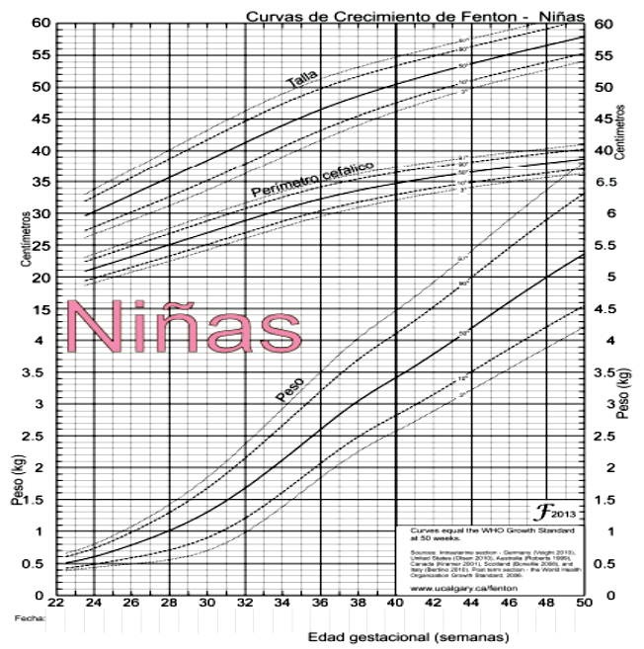

SNS - MSP/HCU-form.028A1/2021 |  |  |  | CURVAS NIÑO - NIÑA MENOR DE 2 MESES

